상품제안서
25절 끼움붙임식 다이어리 P2602 | 상품코드: S43289

 |  |  |  |  |  |  | 02-713-8555 | www.synergygift.co.kr
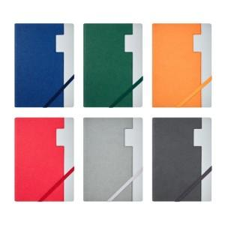 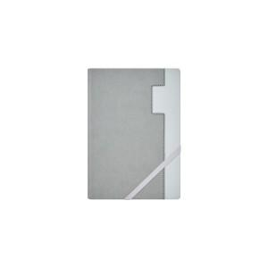 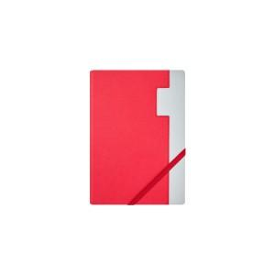

【상세/제작정보】

【인쇄/포장옵션】 | 불박, 금박, 은박 / OPP(비닐)

【공급단가】 | 수량 | 50~ | 100~ | 500~ | 1,000~ | 3,000~
*VAT별도 | 노트식 | 8,450원 | 7,380원 | 7,020원 | 6,840원 | 6,720원

【상품 URL】 | https://www.synergygift.co.kr:443/src/goods_detail.php?gdno=43289

